关系图
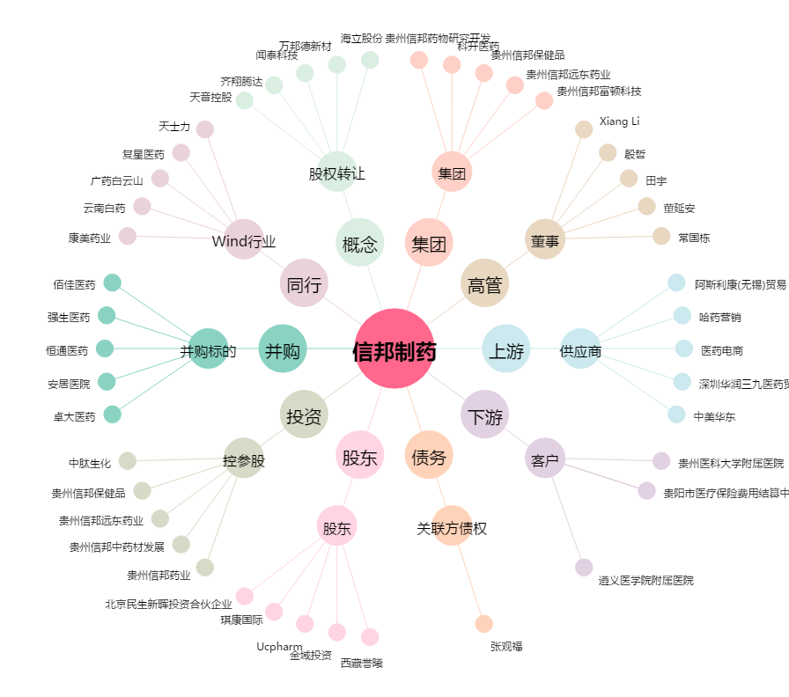
信邦制药[002390.SZ] - 关系概览图

